画面遷移
画面遷移

【凡例】

メイン画面オープン
ポップアップ画面オープン
ポップアップ画面クローズ
ファイル出力
 |  |  | ・・・本設計書の対象
 |  |  | ・・・本設計書の対象外

 | メニュー | ロール管理
 | （KKS02001） | （KKS82010）
検索・登録・削除

画面レイアウト
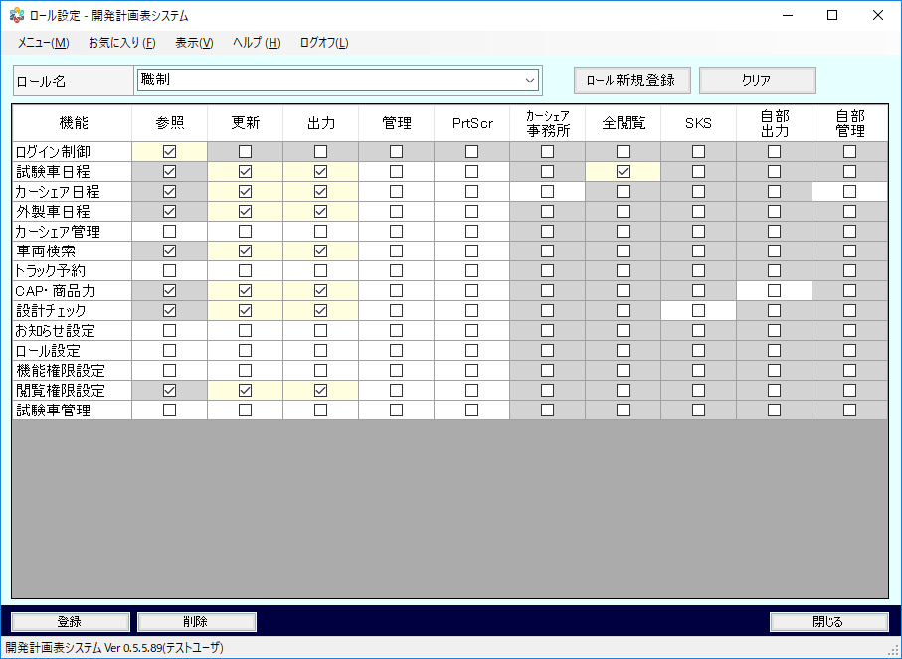
概要
機能権限ロールの参照、および登録、更新、削除を行う。

画面レイアウト

 | KKS82010 | ロール設定

